Лист1
№ | Дата выявления | Владелец | Район города | Адрес размещения | Тип конструкции | Содержание | Фото конструкции
1 | 2024-05-20 | ООО "Иммунитет" | Ленинский | пр. Ленина, д. 79 | Не установленный Правилами тип | 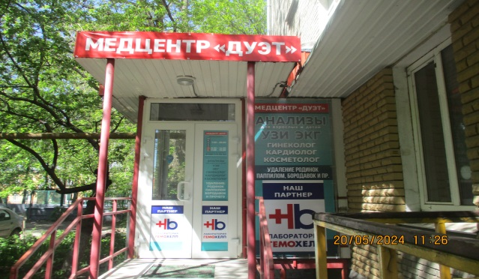 Медцентр "ДУЭТ"
2 | 2024-05-20 | ООО "Иммунитет" | Ленинский | пр. Ленина, д. 79 | Не установленный Правилами тип | Медцентр "ДУЭТ", анализы для взрослых и детей, УЗИ, ЭКГ, гинеколог, кардиолог, косметолог, удаление родинок, паппилом, бородавок и пр., наш партнер лаборатория гемохелп
3 | 2024-05-20 | ООО "Иммунитет" | Ленинский | пр. Ленина, д. 79 | Конструкция в витрине | Медцентр "ДУЭТ", режим работы, анализы для взрослых и детей, УЗИ, ЭКГ, гинеколог, кардиолог, косметолог, удаление родинок, паппилом, бородавок и прочего
4 | 2024-05-20 | ООО "Иммунитет" | Ленинский | пр. Ленина, д. 79 | Не установленный Правилами тип | Наш партнер лаборатория гемохелп
5 | 2024-05-20 | ООО "Иммунитет" | Ленинский | пр. Ленина, д. 79 | Не установленный Правилами тип | Наш партнер лаборатория гемохелп
6 | 2024-05-20 | ООО "Иммунитет" | Ленинский | пр. Ленина, д. 79 | Не установленный Правилами тип | Медцентр "ДУЭТ", анализы для взрослых и детей, УЗИ, ЭКГ, гинеколог, кардиолог, косметолог, удаление родинок, паппилом, бородавок и пр. | 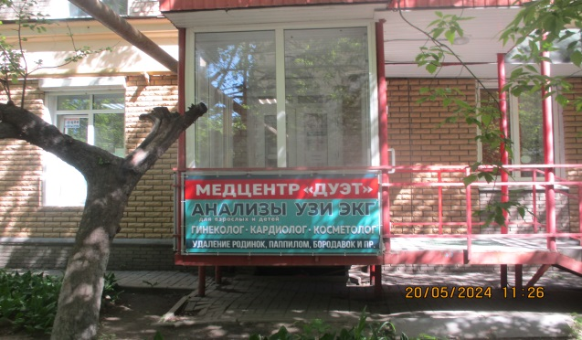
7 | 2024-05-20 | ООО "Иммунитет" | Ленинский | пр. Ленина, д. 79 | Не установленный Правилами тип | Медцентр "ДУЭТ", анализы для взрослых и детей, УЗИ, ЭКГ, гинеколог, кардиолог, косметолог, удаление родинок, паппилом, бородавок и пр., наш партнер лаборатория гемохелп | 